Centering_absolute
 | 参考： | http://www.smashingmagazine.com/2013/08/absolute-horizontal-vertical-centering-css/2/ |  |  |  | 英文
 |  | http://blog.csdn.net/freshlover/article/details/11579669 |  |  | 中文

1 | 容器内居中(Within Container)
 |  | .Center-Container {
 |  | position: relative; |  | 绝对居中要求父元素必须为relative, absolute, fixed的一种
 |  | }

 |  | .Absolute-Center {
 |  | width: 50%; |  | 必须设定宽度，固定值，百分比均可，促使浏览器根据宽高，和边界框计算Margin
 |  | height: 50%; |  | 必须设定高度，固定值，百分比均可，促使浏览器根据宽高，和边界框计算Margin
 |  | overflow: auto; |  | 防止内容越界溢出
 |  | margin: auto; |  | 根据宽高，和边界框自动计算等距的Margin
 |  | position: absolute; |  | 完全参照父元素
 |  | top: 0; left: 0; bottom: 0; right: 0; |  | 设定边界框为父元素的大小
 |  | }

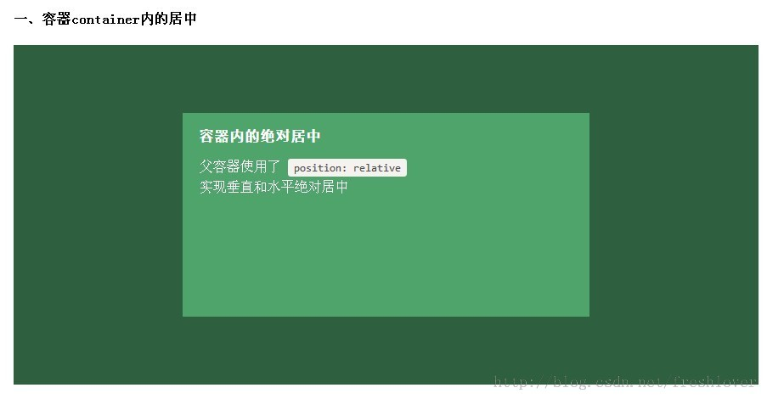

2 | 视区内居中(Within Viewport)

 |  | .fixed-ViewPort-Center {
 |  | width: 50%; |  | 必须设定宽度，固定值，百分比均可，促使浏览器根据宽高，和边界框计算Margin
 |  | height: 50%; |  | 必须设定高度，固定值，百分比均可，促使浏览器根据宽高，和边界框计算Margin
 |  | overflow: auto; |  | 防止内容越界溢出
 |  | margin: auto; |  | 根据宽高，和边界框自动计算等距的Margin
 |  | position: fixed; |  | 完全参照ViewPort
 |  | top: 0; left: 0; bottom: 0; right: 0; |  | 设定边界框为视窗元素的大小
 |  | z-index: 999; |  | 将要显示的对象至于最高层
 |  | }



3 | 偏置(offsets)

 |  | .Absolute-offset-right {
 |  | width: 50%; |  | 必须设定宽度，固定值，百分比均可，促使浏览器根据宽高，和边界框计算Margin
 |  | height: 50%; |  | 必须设定高度，固定值，百分比均可，促使浏览器根据宽高，和边界框计算Margin
 |  | overflow: auto; |  | 防止内容越界溢出
 |  | margin: auto; |  | 根据宽高，和边界框自动计算等距的Margin
 |  | position: fixed; |  | 完全参照ViewPort
 |  | top: 0; bottom: 0; |  | 设定边界框的高度为视窗元素的高度
 |  | left: auto; right: 20px; |  | 本容器在父容器内居右表示
 |  | text-align: right; |  | 本容器内子元素居右表示
 |  | }

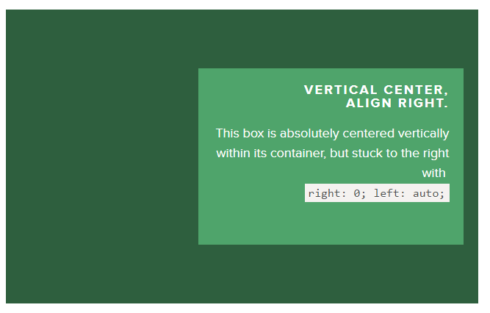

4 | 自适应居中(responsive)
 |  | 绝对居中最大的优势应该就是对百分比形式的宽高支持的非常完美。
 |  | 甚至min-width/max-width 和min-height/max-height这些属性在自适应盒子内的表现也和预期很一致。

 |  | .Absolute-responsive-Center {
 |  | width: 50%; |  | 通过百分比来达到自适应宽度
 |  | height: 50%; |  | 通过百分比来达到自适应高度
 |  | overflow: auto; |  | 防止内容越界溢出
 |  | margin: auto; |  | 根据宽高，和边界框自动计算等距的Margin
 |  | position: absolute; |  | 完全参照ViewPort
 |  | top: 0; left: 0; bottom: 0; right: 0; |  | 设定边界框的高度为视窗元素的高度
 |  | min-width: 200px; |  | 自适应时的最小宽度
 |  | max-width: 400px; |  | 自适应时的最大宽度
 |  | }

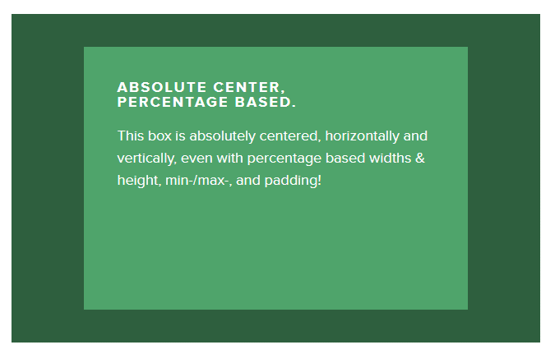

5 | 溢出时居中(Overflow)

 |  | .Absolute-overflow-Center {
 |  | width: 50%; |  | 通过百分比来达到自适应宽度
 |  | height: 50%; |  | 通过百分比来达到自适应高度
 |  | overflow: auto; |  | 防止内容越界溢出
 |  | margin: auto; |  | 根据宽高，和边界框自动计算等距的Margin
 |  | position: absolute; |  | 完全参照ViewPort
 |  | top: 0; left: 0; bottom: 0; right: 0; |  | 设定边界框的高度为视窗元素的高度
 |  | }

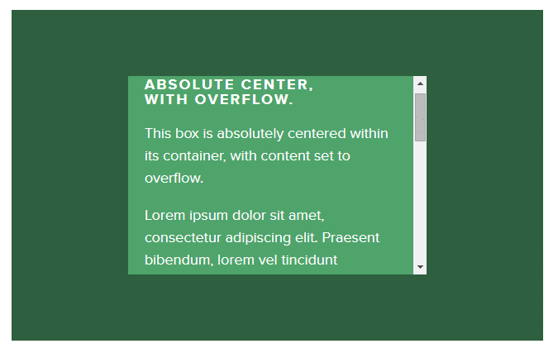

6 | 重绘(resize)
 |  | .Absolute-resizing-Center {
 |  | min-width: 20%; |  | 要设置max-width/max-height属性来弥补内容块padding，否则可能溢出。
 |  | max-width: 80%;
 |  | min-height: 20%;
 |  | max-height: 80%;
 |  | resize: both; |  | 允许宽度和高度可以调整
 |  | overflow: auto; |  | 防止内容越界溢出
 |  | margin: auto; |  | 根据宽高，和边界框自动计算等距的Margin
 |  | position: absolute; |  | 完全参照ViewPort
 |  | top: 0; left: 0; bottom: 0; right: 0; |  | 设定边界框的高度为视窗元素的高度
 |  | }

 |  | resize:值描述
 |  |  | none用户无法调整元素的尺寸。
 |  |  | both用户可调整元素的高度和宽度。
 |  |  | horizontal用户可调整元素的宽度。
 |  |  | vertical用户可调整元素的高度。

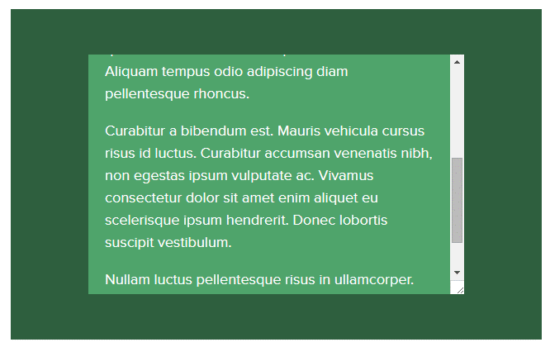

7 | 图像居中(image)

 |  | .Absolute-resizing-Center {
 |  | width: 50%;
 |  | height: auto; |  | 设定AUTO是为了在百分比变化时，让图片宽高比例保持不变。
 |  | overflow: auto; |  | 防止内容越界溢出
 |  | margin: auto; |  | 根据宽高，和边界框自动计算等距的Margin
 |  | position: absolute; |  | 完全参照ViewPort
 |  | top: 0; left: 0; bottom: 0; right: 0; |  | 设定边界框的高度为视窗元素的高度
 |  | }

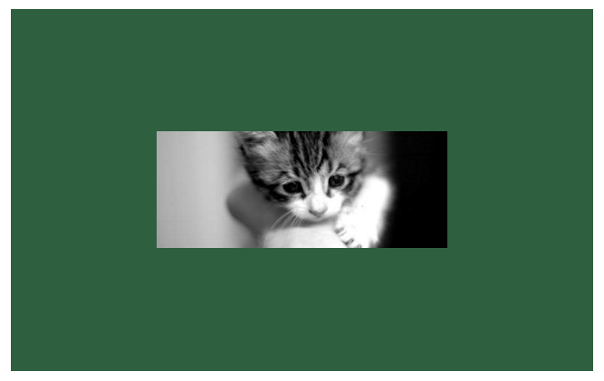

8 | 可变高度居中（variable height）

 |  | .Absolute-resizing-Center {
 |  | width: 50%;
 |  | height: auto; |  | 可变高度
 |  | display: table |  | 如果不设定Display table的话，当前元素的高度会与父元素等高
 |  | overflow: auto; |  | 防止内容越界溢出
 |  | margin: auto; |  | 根据宽高，和边界框自动计算等距的Margin
 |  | position: absolute; |  | 完全参照ViewPort
 |  | top: 0; left: 0; bottom: 0; right: 0; |  | 设定边界框的高度为视窗元素的高度
 |  | }

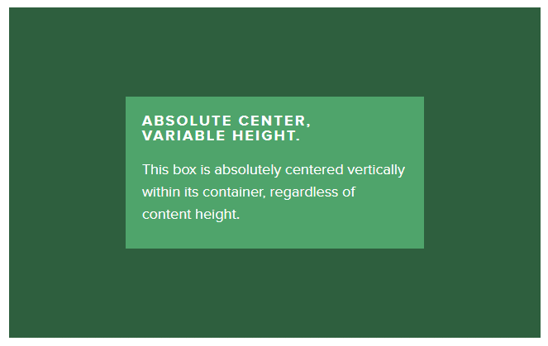

 |  | 限制性（caveats）
 |  |  | 使用DisplayTable后会与resizing不兼容
 |  |  | Firefox/IE8，会表现为横向居中，纵向居上。
 |  |  | IE9/10会表现为左上
 |  |  | safari会表现为纵向居中，但是如果横向使用百分比，则会表现为稍微偏离中心位置

Z-index详解
CSS 中的 z-index 属性用于设置节点的堆叠顺序, 拥有更高堆叠顺序的节点将显示在堆叠顺序较低的节点前面, 这是我们对 z-index 属性普遍的认识. 与此同时, 我们总是对堆叠顺序捉摸不透, 将 z-index 的值设得很大也未必能将节点显示在最前面. 本文将通过一些例子对 z-index 的使用方法进行分析, 并且为各位带入 z-index 层级树的概念.
这个星期我们团队做了一次内部的技术分享, 南瓜小米粥为我们分享了他对 CSS z-index 的理解和引入层级树这个概念. 这个分享的现场效果很好, 所以我也将 z-index 和层级树话题搬到博客来谈一谈.
本文谈及多个影响节点显示层级的规则, 其中用到的所有例子全部罗列在《position 属性和 z-index 属性对页面节点层级影响的例子》中.
目录
顺序规则
定位规则
参与规则
默认值规则
从父规则
层级树规则
参与规则 2
总结
顺序规则
如果不对节点设定 position 属性, 位于文档流后面的节点会遮盖前面的节点.
<div id="a">A</div>
<div id="b">B</div>
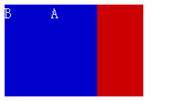

定位规则
如果将 position 设为 static, 位于文档流后面的节点依然会遮盖前面的节点浮动, 所以 position:static 不会影响节点的遮盖关系.
<div id="a" style="position:static;">A</div>
<div id="b">B</div>

如果将 position 设为 relative (相对定位), absolute (绝对定位) 或者 fixed (固定定位), 这样的节点会覆盖没有设置 position 属性或者属性值为 static 的节点, 说明前者比后者的默认层级高.
<div id="a" style="position:relative;">A</div>
<div id="b">B</div>
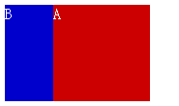

在没有 z-index 属性干扰的情况下, 根据这顺序规则和定位规则, 我们可以做出更加复杂的结构. 这里我们对 A 和 B 都不设定 position, 但对 A 的子节点 A-1 设定 position:relative. 根据顺序规则, B 会覆盖 A, 又根据定位规则 A' 会覆盖 B.
<div id="a">
<div id="a-1" style="position:relative;">A-1</div>
</div>
<div id="b">B</div>
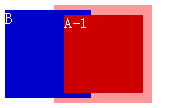

上面互相覆盖在什么时候用到这样的实现? 看起来偏门, 其实很常用, 比如说, 电子商务网站侧栏的类目展示列表就可以用这个技巧来实现.
下图是某网站的类目展示区域, 二级类目的悬浮层覆盖一级类目列表外框, 而一级类目的节点覆盖二级类目的悬浮层. 如果使用 CSS 实现展示效果, 一级类目的外框相当于上面例子中的 A, 一级类目的节点相当于 A-1, 二级类目的悬浮层相当于 B.


参与规则
我们尝试不用 position 属性, 但为节点加上 z-index 属性. 发现 z-index 对节点没起作用.
<div id="a" style="z-index:2;">A</div>
<div id="b" style="z-index:1;">B</div>
<div id="c" style="z-index:0;">C</div>
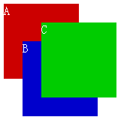

W3C 对 z-index 属性的描述中提到 在 z-index 属性仅在节点的 position 属性为 relative, absolute 或者 fixed 时生效.
The z-index property specifies the stack order of an element. Only works on positioned elements(position: absolute;, position: relative; or position: fixed;).
<div id="a" style="z-index:2;">A</div>
<div id="b" style="position:relative;z-index:1;">B</div>
<div id="c" style="position:relative;z-index:0;">C</div>
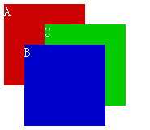

默认值规则
如果所有节点都定义了 position:relative. z-index 为 0 的节点与没有定义 z-index 在同一层级内没有高低之分; 但 z-index 大于等于 1 的节点会遮盖没有定义 z-index 的节点; z-index 的值为负数的节点将被没有定义 z-index 的节点覆盖.
<div id="a" style="position:relative;z-index:1;">A</div>
<div id="b" style="position:relative;z-index:0;">B</div>
<div id="c" style="position:relative;">C</div>
<div id="d" style="position:relative;z-index:0;">D</div>
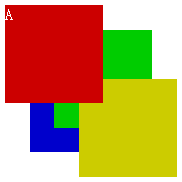

通过检查我们还发现, 当 position 设为 relative, absolute 或者 fixed, 而没有设置 z-index 时, IE8 以上和 W3C 浏览器 (下文我们统称为 W3C 浏览器) 的 z-index 默认值是 auto, 但 IE6 和 IE7 是 0.
从父规则
如果 A, B 节点都定义了 position:relative, A 节点的 z-index 比 B 节点大, 那么 A 的子节点必定覆盖在 B 的子节点前面.
<div id="a" style="position:relative;z-index:1;">
<div id="a-1">A-1</div>
</div>

<div id="b" style="position:relative;z-index:0;">
<div id="b-1">B-1</div>
</div>
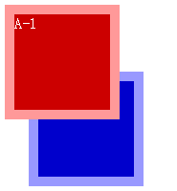

如果所有节点都定义了 position:relative, A 节点的 z-index 和 B 节点一样大, 但因为顺序规则, B 节点覆盖在 A 节点前面. 就算 A 的子节点 z-index 值比 B 的子节点大, B 的子节点还是会覆盖在 A 的子节点前面.
<div id="a" style="position:relative;z-index:0;">
<div id="a-1" style="position:relative;z-index:2;">A-1</div>
</div>

<div id="b" style="position:relative;z-index:0;">
<div id="b-1" style="position:relative;z-index:1;">B-1</div>
</div>
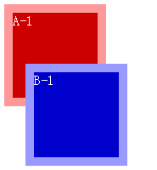

很多人将 z-index 设得很大, 9999 什么的都出来了, 如果不考虑父节点的影响, 设得再大也没用, 那是无法逾越的层级.
层级树规则
可能你会觉得在 DOM 结构中的兄弟节点会拎出来进行比较并确定层级, 其实不然.
<div id="a" style="position:relative;z-index:2;">
<div id="a-1" style="position:relative;z-index:0;">A-1</div>
</div>

<div id="b">
<div id="b-1" style="position:relative;z-index:1;">B-1</div>
</div>

我们认为同时将 position 设为 relative, absolute 或者 fixed, 并且 z-index 经过整数赋值的节点, 会被放置到一个与 DOM 不一样的层级树里面, 并且在层级树中通过对比 z-index 决定显示的层级. 上面的例子如果用层级树来表示的话, 应该如下图所示.
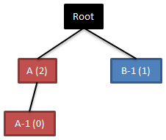

图中虽然 A-1 (z-index:0) 的值比 B-1 (z-index:1) 小, 但因为在层级树里 A (z-index:2) 和 B-1 在一个层级, 而 A 的值比 B-1 大, 根据从父规则, A-1 显示在 B-1 前面.
参与规则 2
前面提到的参与规则认为只要节点的 position 属性为 relative, absolute 或者 fixed, 即可参与层级比较, 其实不准确. 如果所有节点都定义了 position:relative, 并且将 z-index 设为整数值, 根据从父规则, 父节点的层级决定了子节点所在层级.
<div id="a" style="position:relative;z-index:0;">
<div id="a-1" style="position:relative;z-index:100;">A-1</div>
</div>

<div id="b">
<div id="b-1" style="position:relative;z-index:0;">
<div id="b-1-1" style="position:relative;z-index:10;">B-1-1</div>
</div>
</div>

<div id="c" style="position:relative;z-index:0;">
<div id="c-1">
<div id="c-1-1">
<div id="c-1-1-1" style="position:relative;z-index:1;">C-1-1-1</div>
</div>
</div>
</div>
例子中 A, B-1, C-1-1 作为父节点, z-index 的值相同, 根据顺序规则, C-1-1 在 B-1 之前, B-1 在 A 之前; 又根据从父规则, 无论子节点的 z-index 值是什么, C-1-1-1 在 B-1-1 之前, B-1-1 在 A-1 之前.
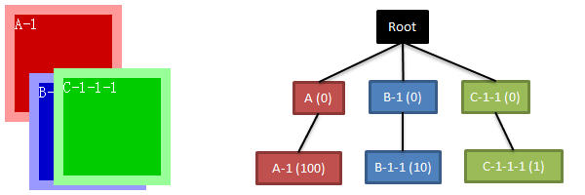

如果我们将所有父节点的 z-index 属性去除, 诡异的事情发生了. IE6 和 IE7 浏览器显示效果不变, 而 W3C 浏览器的子节点不再从父, 而是根据自身的 z-index 确定层级.
<div id="a" style="position:relative;">
<div id="a-1" style="position:relative;z-index:100;">A-1</div>
</div>

<div id="b">
<div id="b-1" style="position:relative;">
<div id="b-1-1" style="position:relative;z-index:10;">B-1-1</div>
</div>
</div>

<div id="c" style="position:relative;">
<div id="c-1">
<div id="c-1-1">
<div id="c-1-1-1" style="position:relative;z-index:1;">C-1-1-1</div>
</div>
</div>
</div>
根据默认值规则, IE6 / IE7 和 W3C 浏览器上的元素存在 z-index 默认值的区别. 我们相信, 仅当 position 设为 relative, absolute 或者 fixed, 并且 z-index 赋整数值时, 节点被放置到层级树; 而 z-index 为默认值时, 只在 document 兄弟节点间比较层级. 在 W3C 浏览器中, A, B-1 和 C-1-1 的 z-index 均为 auto, 不参与层级比较.
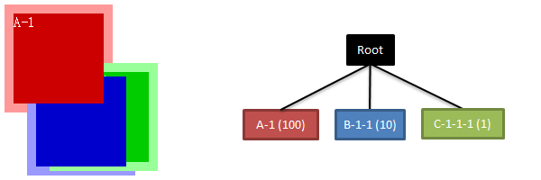

而在 IE6 和 IE7 中, 因为 z-index 的默认值是 0, 所以也参与了层级比较.


设置了 position 而没有 z-index 的节点虽然不参与层级树的比较, 但还会在 DOM 中与兄弟节点进行层级比较.
<div id="a" style="position:relative;">
<div id="a-1" style="position:relative;z-index:100;">A-1</div>
</div>

<div id="b">
<div id="b-1">
<div id="b-1-1" style="position:relative;z-index:10;">B-1-1</div>
</div>
</div>

<div id="c" style="position:relative;">
<div id="c-1">
<div id="c-1-1">
<div id="c-1-1-1" style="position:relative;z-index:1;">C-1-1-1</div>
</div>
</div>
</div>
我们对上个例子改造一下, 将 B-1 的 position 属性删除后, W3C 浏览器显示如下图. 根据定位规则, A 和 C-1-1 会显示在 B-1 的前面; 而根据顺序规则, C-1-1 又显示在 A 前面.


在 IE6 和 IE7 中, 因为 A 和 C-1-1 设置了 position:relative, 而且 z-index 的默认值为 0, 所以也参与层级树比较, 所以有如下效果.
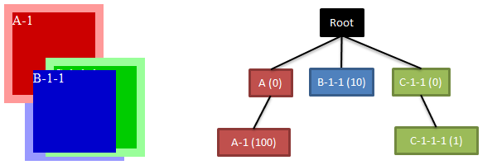

总结
浏览器节点显示层级是一个费力的活, 今天你觉得 A 区块会永远置顶, 但明天因为需求变动, 突然出现 B 元素需要置顶. 一层一层往上堆砌, 某天回头一看, 发现很多区块交错在一起, 而且他们的值一个比一个大, 根本搞不清头绪. 我觉得在操刀干活之前, 最好先将 position, z-index 和层级的关系搞搞清楚, 以免后患无穷.
另外, 非情非得已, 切勿用 JavaScript 计算 z-index, 并将某个节点的 z-index 设置成所有节点中层级最高.
因为篇幅太长, 本文仅从节点属性角度进行讨论, 没有涉及 select 和 iframe 等特殊页面节点考虑, 如果有机会下次再为大家分享.

动画效果
Hover颜色渐变

 | 参考： | http://www.zhangxinxu.com/study/201011/css3-transition-animate-demo-1.html
合并transition属性
transition: background-color 0.3s ease;
 | CSS代码： |  | .trans {
 | .trans { |  | ...
 | display: inline-block; |  | -webkit-transition: background-color 0.3s ease;
 | padding: 1px 8px; |  | -moz-transition: background-color 0.3s ease;
 | -webkit-transition-property: background-color; |  | -o-transition: background-color 0.3s ease;
 | -webkit-transition-duration: 0.3s; |  | transition: background-color 0.3s ease;
 | -webkit-transition-timing-function: ease; |  | }
 | } |  | .trans:hover {
 | .trans:hover { |  | background-color: #486AAA;
 | background-color: #486AAA; |  | color: #fff;
 | color: #fff; |  | }
 | } |  | 如下HTML代码：
 | HTML代码： |  | <a href="/" class="trans">经过我~~</a>
 | <a href="/" class="trans">经过我~~</a>

